Checklist
Checklist Penerapan Keamanan OWASP

No | Prinsip OWASP | Checklist (Sudah Diterapkan) | Proses | Cuplikan Kode (Evidence) | Penjelasan
1 | Input Validation | TRUE | Registration for Backend (DTO RegistrationRequest.java) | 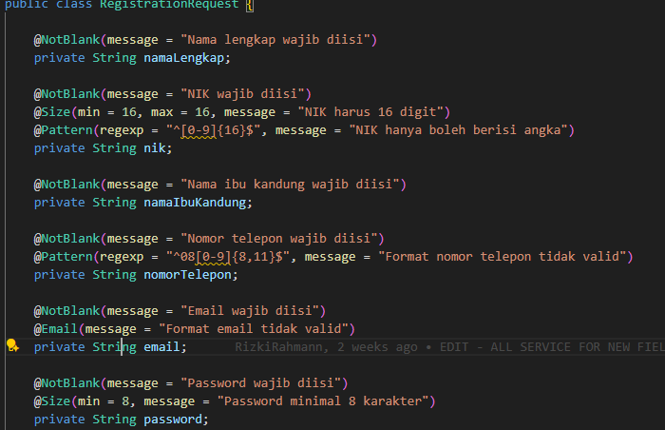 | DTO RegistrationRequest.java berfungsi untuk Mewakili data input dari pengguna saat melakukan registrasi (onboarding). Artinya, file ini menjadi struktur atau template dari data yang dikirim user
 |  | TRUE | Registration for Backend (SecurityUtil.java) | 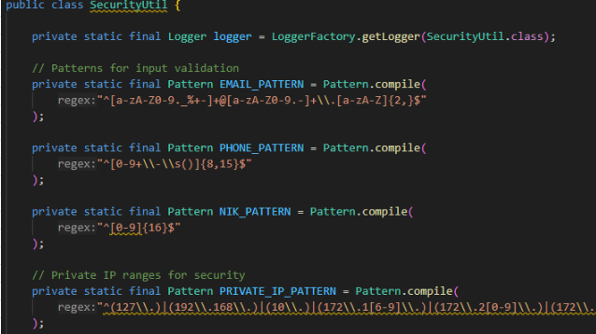 | SecurityUtil.java berfungsi sebagai utility class untuk mendukung berbagai aspek keamanan aplikasi.
 |  | TRUE | Registration for Fronted (AddressInputPage.jsx) | 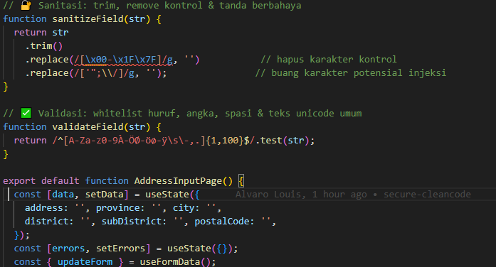 | AddressInputPage.jsx berfungsi menangani input alamat tempat tinggal dari calon nasabah dengan menampilkan form untuk input alamt seperti nama jalan, kelurahan, kecamatan, kabupaten/kota, provinsi, dan kode pos.
 |  | TRUE | Registration for Fronted (emailInputPage.jsx) | 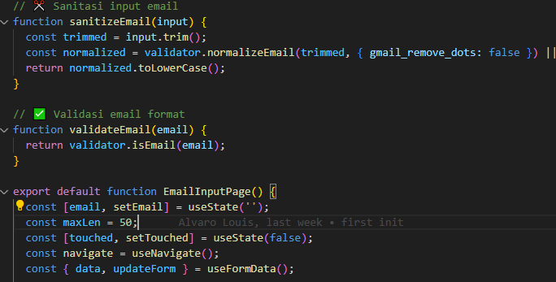 | emailInputPage.jsx berfungsi untuk mengumpulkan alamat email dari calon nasabah sebagai bagian dari proses registrasi (onboarding).
 |  | TRUE | Registration for Fronted (nameInputPage.jsx) | 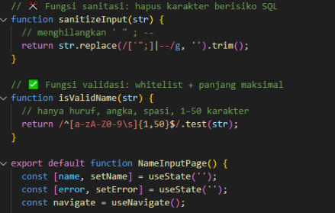 | nameInputPage.jsx berfungsi untuk mengumpulkan nama lengkap dari calon nasabah sebagai bagian dari proses registrasi digital.
 |  | TRUE | TRUE | 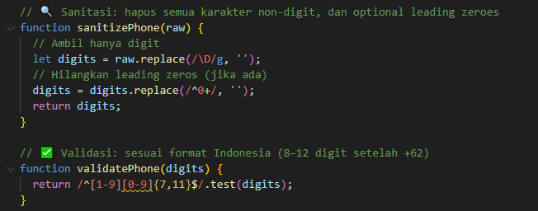 | phoneInputPage.jsx berfunsi untuk mengumpulkan nomor HP aktif pengguna sebagai bagian awal proses registrasi. Ini krusial untuk verifikasi OTP, dan kontak lanjutan serta autentifikasi.
 |  | TRUE | Registration for Verificator (NikVerificationRequest.java) | 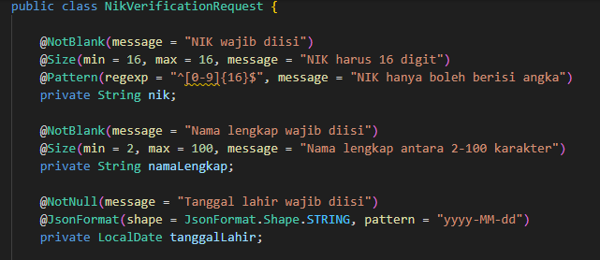 | NikVerificationRequest.java berfungsi untuk menjadi DTO (Data Transfer Object) untuk proses verifikasi data identitas nasabah, khususnya verifikasi NIK terhadap data Dukcapil.
2 | Authentication | TRUE | Authentication Customer (service/RegistrationService.java) | 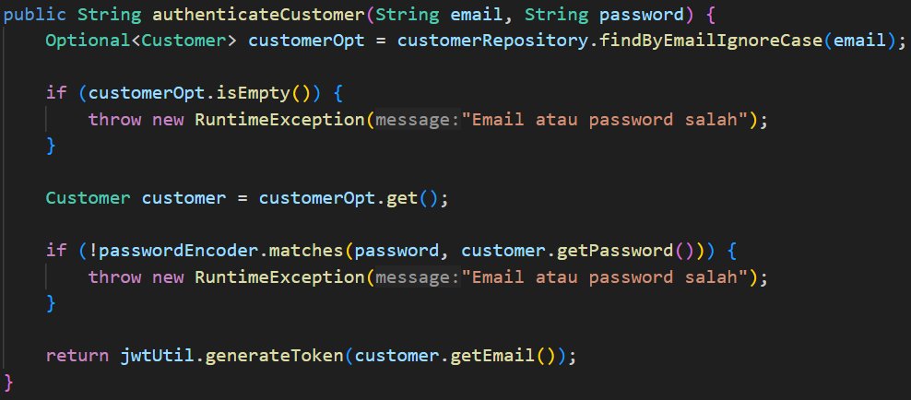 | Proses authentication dilakukan dengan aman karena password yang telah ter-hashing dengan aman sehingga ketika membandingkan password pengguna dengan password pada database tidak aakn terekspos. Generic Error Messages dilakukan untuk mencegah serangan user enumeration dengan hanya menampilkan "Email atau Password salah"
 |  | TRUE | Inilitation of Firebase Admin SDK (config/OtpConfig.java) | 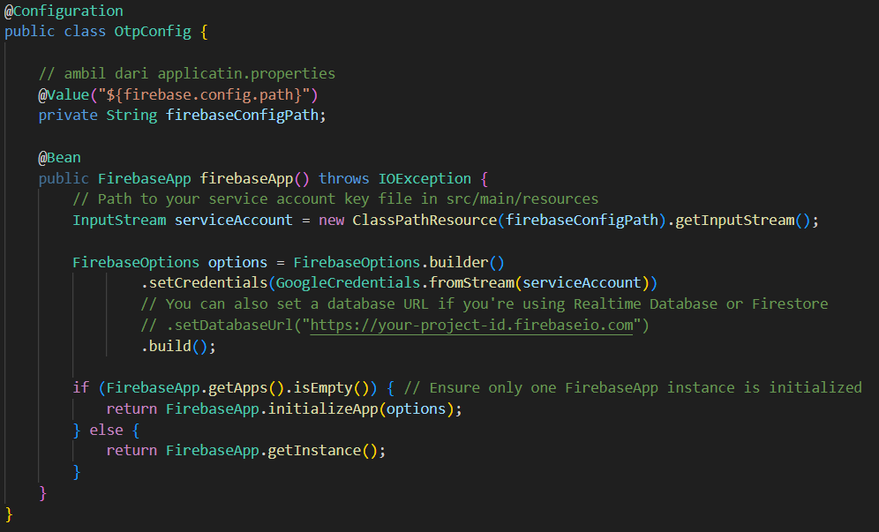 | Firebase merupakan platform pengembangan aplikasi seluler dan web. Firebase yang digunakan merupakan Firebase Authentication untuk authentication berbasis OTP (nomor telepon). Proses ini mengaktifkan komunikasi server ke Firebase sehingga aplikasi dapat memverifikasi Firebase ID Token yang berasal dari sisi pengguna.
 |  | TRUE | OTP Controller (controller/OtpController.java) | 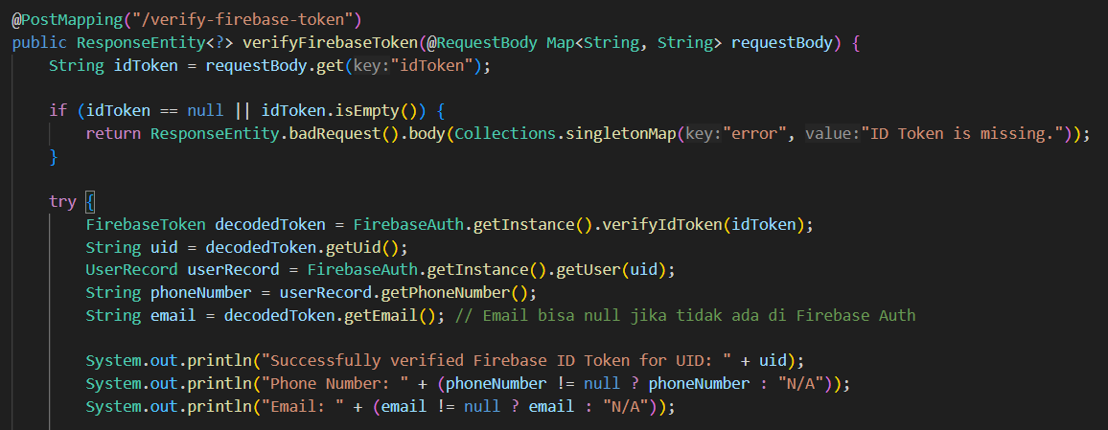 | Ketika pengguna berhasil memasukkan kode OTP mereka di sisi frontend, maka Firebase akan mengeluarkan Firebase ID Token yang dikirimkan dari frontend ke backend. Firebase ID Token akan diverifikasi ulang. Jika ID Token valid, maka pengguna dapat mengekstrak informasi yang aman dari decodedToken, UID, email, dan Nomor Telpon.
 |  | TRUE | OTP Frontend () | 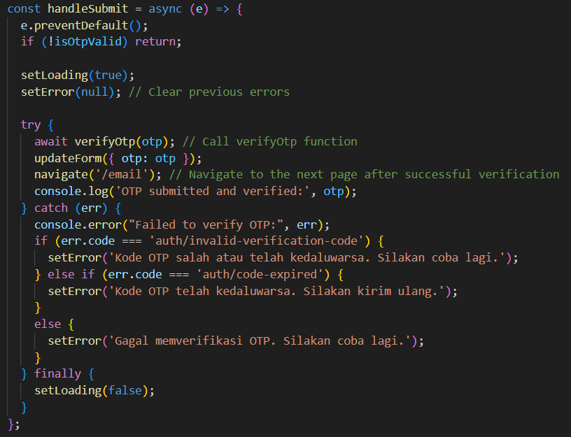 | Pada sisi frontend OTP yang telah dimasukkan akan di submit sehingga memanggil "verifyOtp(otp)" untuk mengambil OTP yang dimasukkan pengguna dan mengirimnya ke Firebase Auth SDK untuk divalidasi. Apabila verifikasi berhasil, maka akan menghasilkan Firebase ID Token. Terdapat penanganan error spesifik dengan pembatan waktu code sehingga memberikan feedback yang jelas kepada pengguna tanpa membocorkan detail implementasi sistem.
3 | SQL Injection Prevention | TRUE | Configuration JPA (application.properties) | 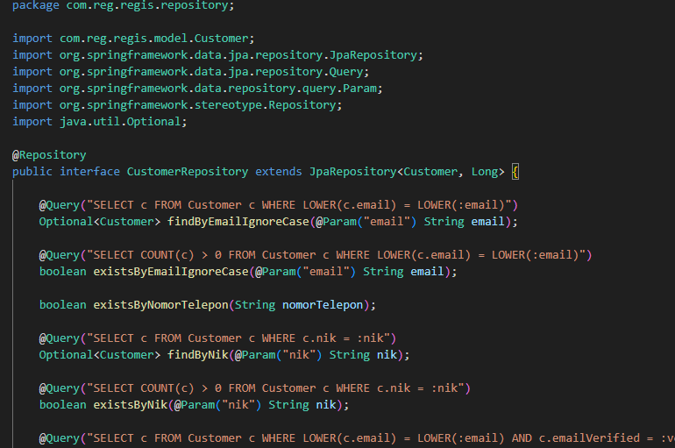 | Pengguna Spring data JPA (dengan Hibernate sebagai implementasinya di Spring Boot) berfungsi sebagai lapisan abstraksi ORM (Object-Relational Mapping). Hibernate sebagai JPA Provider akan menerjemahkan operasi JPQL (Java Persistence Query Language) menjadi kueri SQL native yang valid untuk database yang digunakan. Saat Hibernate menerjemahkan, ia secara otomatis akan membuat prepared statements sehingga sql query dan nilai aktual dari parameter tersebut akan dikirimkan ke database secara terpisah. Hal ini dapat mencegah SQL Injection dengan penerapan prepared statements yang dilakukan Hibernate sebagai provider JPA
4 | Password Hashing | TRUE | Configuration Security (config/SecurityConfig.java) | 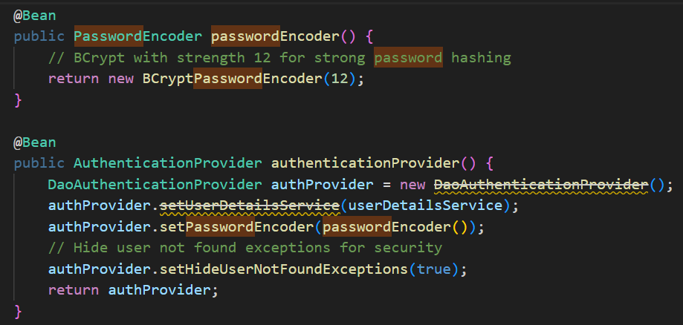 | Proses Password Hashing menggunakan Fungsi BCryptPasswordEncoder() yang merupakan algoritma hashing Algoritma ini secara otomatis menghasilkan salt (nilai acak unik) sebelum hashing sehingga mencegah serangan rainbow table dan memastikan pengguna dengan password yang sama akan memiliki hash yang berbeda. Fungsi DaoAuthenticationProvider untuk melakukan authentication dengan kredensial pengguna dan basis data
 |  | TRUE | Configuration Security (security/SecurityUtil.java) | 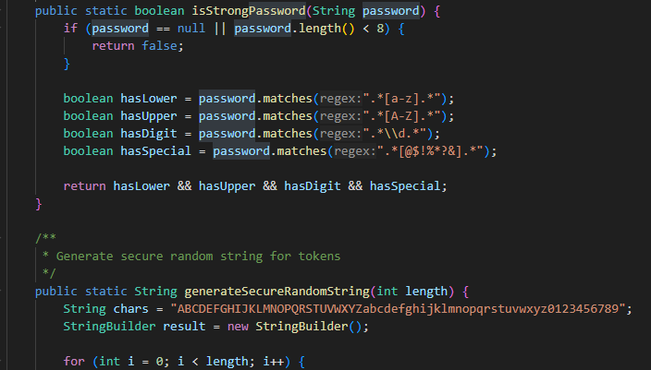 | Password Hashing pada Security Util menggunakan fungsi isStrongPassword(String password Mengecek password sudah memenuhi kriteria OWASP. Dan fungsi sanitizeInput() membantu mencegah serangan XSS dengan mengganti karakter berbahaya dari input user
 |  | TRUE | Encode for Password Data (service/CustomerUserDetailsService.java) | 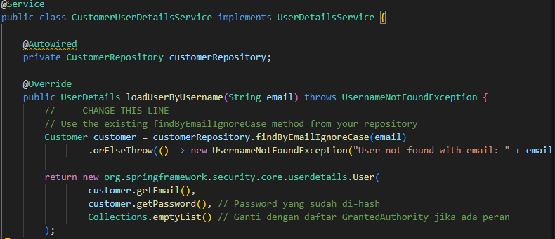 | Password Hashing pada CustomerUserDetailService menggunakan fungsi customer.getPassword() mengembalikan password yang telah di-hash, karena sebelumnya di-encode dalam RegistrationService.java. Fungsi loadUserByUsername() sudah sesuai dengan OWASPA07:2021 --> Mewajibkan penggunaan penyimpanan password yang aman (hash dengan algoritma kuat), dan validasi login secara tepat.
 |  | TRUE | Encode for Password Data (service/RegistrationService.java) | 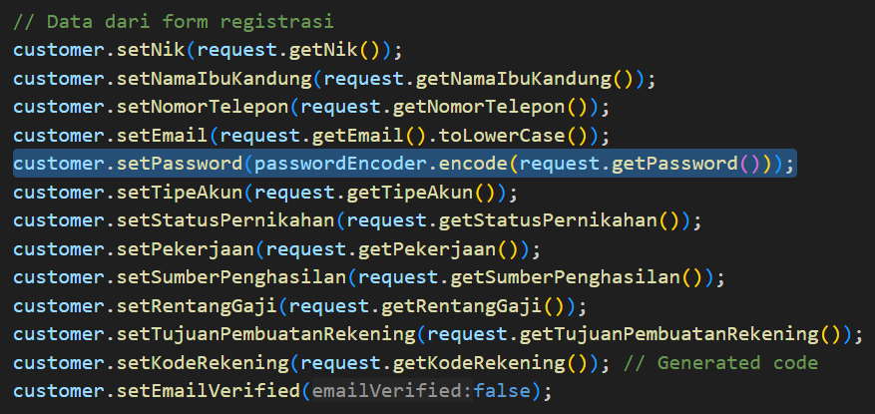 | Pada proses register pengguna, password yang diterima dari form registrasi akan melalui metode "encode()" dari passwordEncoder yang merupakan instance BCryptPasswordEncoder. Password yang melalui metode encode() akan ter-hashing dan kemudian disimpan di objek Customer sebelum disimpan ke database. Hal ini membuat password sebagai data sensitf akan disimpan dalam bentuk hashing dan ketika database tersusupi, maka password pengguna tetap aman.
5 | Session Management | TRUE | Generate Token Backend (security/JwtUtil.java) | 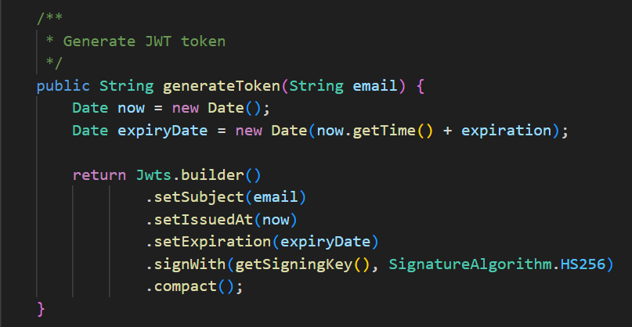 | Token JWT digunakan sebagai credential session untuk pengguna yang telah berhasil melakukan authentication. Token ini terdapat masa expirate dan menggunakan sign key. Token JWT akan menjaga session setelah authentication dan menjaga dari manipulasi data.
 |  | TRUE | Token Remove Frontend (Dashboard/Dashboard.jsx) |  | Token JWT akan dihapus dari localStorage ketika pengguna melakukan Logout sehingga pengguna tidak dapat mengakses server.
 |  | TRUE | Verifikasi Token (Dashboard/Dashboard.jsx) |  | Penerapan client-side protection untuk session. Pengguna tidak akan dapat mengakses halaman Dashboard jika pengguna belum memiliki token. Hal ini memastikan adanya identity evidence session yang tersimpan.

Input Validation

Input Validation

Definisi |  | proses memeriksa dan membatasi data yang diterima dari user agar sesuai dengan format dan aturan yang ditentukan, sebelum digunakan oleh aplikasi.
Tujuan |  | Mencegah serangan berbahaya seperti XSS (Cross-Site Scripting), SQL Injection, atau Command Injection Menjaga integritas data (misalnya: format email, panjang nama, tipe data numerik) Melindungi sistem backend (seperti database) dari data yang tidak valid atau berbahaya
Contoh Penerapan |  | @Pattern, @Email, type="number", Regex, sanitization tools

BACKEND
SecurityUtil.Java
Variabel | Status | Penjelasan | Regex
Email | TRUE | Sudah menggunakan isValidEmail(String) untuk validasi format email | "^[a-zA-Z0-9._%+-]+@[a-zA-Z0-9.-]+\\.[a-zA-Z]{2,}$"
No Hp | TRUE | Sudah menggunakan isValidPhoneNumber(String) untuk validasi format no HP | "^[0-9+\\-\\s()]{8,15}$"
NIK | TRUE | Sudah menggunakan isValidNik(String) untuk validasi format NIK 16 digit | "^[0-9]{16}$"
Password | TRUE | Sudah menggunakan isValidPassword(String) untuk validasi format kekuatan Password | "^(127\\.)|(192\\.168\\.)|(10\\.)|(172\\.1[6-9]\\.)|(172\\.2[0-9]\\.)|(172\\.3[0-1]\\.)|(::1$)|([fF][cCdD])"

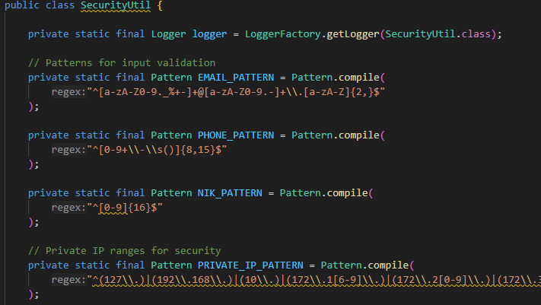

RegistrationRequest.java
Annotation | Status | Penjelasan
NotBlank | TRUE | Mencegah field kosong untuk String
NotNull | TRUE | Mencegah nilai null untuk object
Email | TRUE | Memastikan input sesuai format email yang valid
Pattern | TRUE | Memastikan input sesuai regex tertentu
Size | TRUE | Membatasi panjang inout karakter


FRONTEND
AddressInputPage.jsx
Annotation | Status | Penjelasan
sanitizeField(str) | TRUE | Mencegah injection attack seperti XSS dan SQL Injection
validateField(str) | TRUE | Hanya mengizinkan karakter tertentu



emailInputPage.jsx
Annotation | Status | Penjelasan
sanitizeEmail(input) | TRUE | Mencegah bypass sistem dengan variasi format email
validateEmail(email) | TRUE | Mencegah inputan aneh dan validasi panjang maksimal 50 karakter dengan annotation sanitized.length <= maxLen.



nameInputPage.jsx
Annotation | Status | Penjelasan
sanitzeInput(str) | TRUE | Mencegah SQL Injection
isValidName(str) | TRUE | Hanya memperbolehkan inputan huruf dan batas maksimal 50 karakter
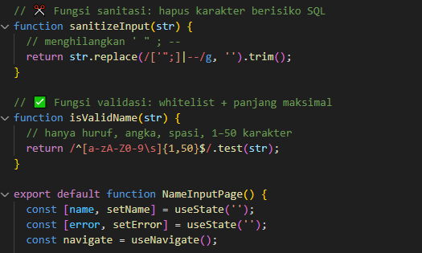

phoneInputPage.jsx
Annotation | Status | Penjelasan
sanitizePhone(raw) | TRUE | Hanya menyimpan karakter angka (0-9) dan membuang karakter non-digit, serta membuat Leading zero dibuang karena sudah diganti dengan +62
validatePhone(digits) | TRUE | Menerima format sesuao nomor seluler Indonesia



VERIFICATOR

NikVerificationRequest..java
Variable | Status | Annotation | Penjelasan
NIK | TRUE | NotBlank | Mencegah NIK kosong atau hanya spasi
 | TRUE | Size(16, 16) | Mengisi NIK tepat 16 digit
 | TRUE | Pattern | Hanya mengisi dengan angka (0-9)
Nama Lenkap | TRUE | NotBlank | Mencegah Nama Lengkap kosong atau hanya spasi
 | TRUE | Size | Mengisi Nama Lengkap dengan 2-100 karakter
Tanggal Lahir | TRUE | NotNull | Wajib mengisi tidak boleh kosong
 | TRUE | JsonFormat | Memastikan input tanggal harus dengan format dd-mm-yyy.

Authentication
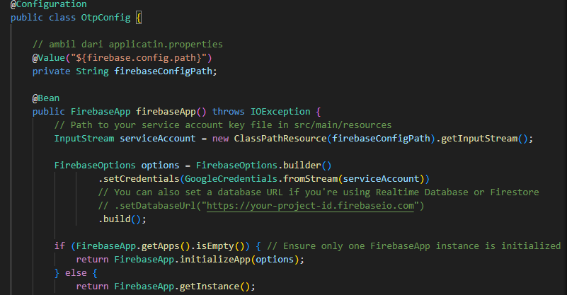
Authentication

Definisi |  | proses memverifikasi identitas pengguna. Ini memastikan bahwa pengguna yang mencoba mengakses sistem adalah benar-benar siapa yang mereka klaim.

Contoh Penerapan |  | Kebutuhan Nasabah: Memasukkan nomor HP/email. Memasukkan OTP (One-Time Password) yang dikirim ke perangkat mereka. Mengunggah dokumen identitas (e-KTP). Melakukan verifikasi biometrik seperti selfie dengan liveness detection atau pengenalan wajah. Teknologi yang digunakan: Username/Password OTP via SMS/email Biometric (sidik jari, wajah) e-KYC (electronic Know Your Customer) Multi-Factor Authentication (MFA)

BACKEND

RegistrationService.java
Annotation | Fungsi |  | Status | Keterangan
@Service | Menandai bahwa class ini adalah service business logic (termasuk auth) |  | TRUE | Menunjukkan bahwa class ini bisa dikelola oleh Spring Container
@Autowired PasswordEncoder | Untuk mengenkripsi password (bcrypt hashing) |  | TRUE | Penting untuk menyimpan password dengan aman
authenticateCustomer(...) | Memeriksa email & password user terhadap database |  | TRUE | Mekanisme login manual (tanpa menggunakan Spring Security AuthManager)
passwordEncoder.matches(...) | Mengecek password yang diinput dengan hash yang tersimpan di DB |  | TRUE | Sesuai standar keamanan – tidak menyimpan password plaintext
jwtUtil.generateToken(...) | Menghasilkan JWT token sebagai bukti authentication |  | TRUE | Harus disimpan secara aman dan digunakan untuk sesi user
getEmailFromToken(...) | Mengekstrak email dari token |  | TRUE | Digunakan untuk otorisasi berbasis token
validateToken(...) | Memastikan token JWT valid (signature, expiry, dll.) |  | TRUE | Aman selama jwtUtil menggunakan validasi signature dan expiry
generateTokenForEmail(...) | Digunakan untuk meng-autentikasi kembali user berdasarkan email |  | TRUE | Perlu dikontrol agar tidak disalahgunakan
customer.setPassword(passwordEncoder.encode(...)) | Menyimpan password dengan hashing |  | TRUE | Sudah mengikuti OWASP Password Storage Cheat Sheet

OtpConfig.java
Annotation | Fungsi |  | Status | Keterangan
@Configuration | Menandai bahwa class ini adalah konfigurasi Spring (Spring IoC Container) |  | TRUE | Digunakan agar Spring mengenali dan mengelola bean konfigurasi
@Bean | Menyediakan FirebaseApp sebagai bean Spring untuk digunakan di service |  | TRUE | Penting untuk dependency injection dan integrasi FirebaseAuth secara global
@Value("${firebase.config.path}") | Mengambil secret config dari application.properties |  | TRUE | Aman jika path firebaseConfigPath disimpan dengan benar dan tidak hardcoded
FirebaseOptions.setCredentials(...) | Mengatur kredensial autentikasi Firebase |  | TRUE | Harus digunakan dengan file service account (JSON) dari Firebase
ClassPathResource(...) | Mengakses resource dari dalam project (resources folder) |  | TRUE | Aman selama file tidak ter-commit ke public repo
if (FirebaseApp.getApps().isEmpty()) | Mencegah inisialisasi FirebaseApp lebih dari satu kali |  | TRUE | Mencegah konflik internal autentikasi saat inject instance Firebase

OtpController.java
Annotation | Fungsi |  | Status | Keterangan
@RestController, @RequestMapping("/api/auth") | Menandakan endpoint API terkait autentikasi |  | TRUE | Sesuai standar Spring Boot REST API
@PostMapping("/verify-firebase-token") | Endpoint verifikasi token Firebase (login berbasis OTP/email/google) |  | TRUE | Endpoint ini menjadi titik masuk proses login
@RequestBody Map<String, String> | Ambil token dari body request (bukan dari header Authorization) |  | FALSE | Kurang aman — token sebaiknya dikirim via header Authorization
FirebaseAuth.getInstance().verifyIdToken(idToken) | Verifikasi keabsahan JWT dari Firebase |  | TRUE | Autentikasi utama melalui Firebase
JwtUtil.generateToken(subjectForJwt) | Generate JWT kustom backend untuk user |  | TRUE | Digunakan untuk akses ke API backend setelah login melalui Firebase
Penanganan error FirebaseAuthException dan Exception | Mencegah detail error ditampilkan ke pengguna |  | TRUE | Sudah aman, hanya mengirimkan pesan error generik
System.out.println(...) | Logging UID/email/phone |  | FALSE | Sebaiknya gunakan logger (Logger) dan hindari print data sensitif di console
Tidak ada anotasi otorisasi seperti @PreAuthorize / @Secured | Endpoint terbuka untuk publik |  | FALSE | Wajar jika ini memang endpoint login. Pastikan endpoint lain dilindungi

FRONTEND
PhoneOtpInputPage.jsx
Annotation | Fungsi |  | Status
function PhoneOtpInputPage() | Komponen utama React untuk halaman input OTP. |  | TRUE
const [otp, setOtp] = useState(''); | Menyimpan nilai OTP yang dimasukkan user. |  | TRUE
const [countdown, setCountdown] = useState(120); | Menyimpan sisa waktu countdown untuk pengiriman ulang OTP. |  | TRUE
useEffect(() => {...}, [countdown]); | Menjalankan timer mundur setiap 1 detik. |  | TRUE
const navigate = useNavigate(); | Mengarahkan user ke halaman berikutnya setelah submit. |  | TRUE
const { data, updateForm } = useFormData(); | Mengakses dan mengupdate data form dari Context global. |  | TRUE
const isOtpValid = otp.length === 6; | Cek apakah OTP sudah lengkap (6 digit). |  | TRUE
const handleSubmit = (e) => {...} | Fungsi untuk menangani submit form OTP. |  | TRUE
<OtpInput ... /> | Komponen pihak ketiga untuk input OTP dengan tampilan 6 kotak input. |  | TRUE
{countdown > 0 ? ... : ...} | Menampilkan detik countdown atau tombol kirim ulang. |  | TRUE
const handleResendOtp = () => {...} | Fungsi untuk mereset countdown dan bisa memicu ulang pengiriman OTP. |  | TRUE
import 'bootstrap/dist/css/bootstrap.min.css'; | Menggunakan Bootstrap untuk styling layout. |  | TRUE
import './phoneOtpInputPage.css'; | Menggunakan file CSS custom tambahan untuk halaman ini. |  | TRUE
import logo from ..., import phoneIcon from ... | Menampilkan logo dan ikon OTP sebagai elemen visual. |  | TRUE
<Form onSubmit={handleSubmit}>...</Form> | Struktur form OTP menggunakan React Bootstrap. |  | TRUE
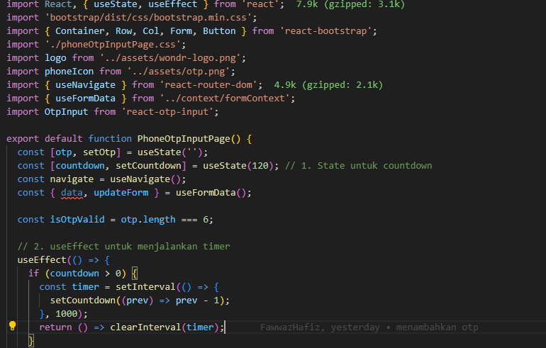
EVIDENCE

phoneOtpInpuPage

OtpController.java
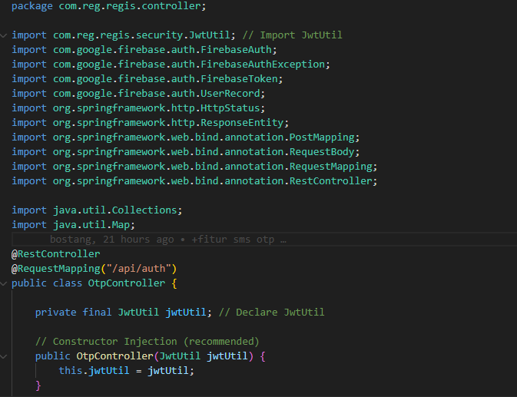

RegistrationService.java
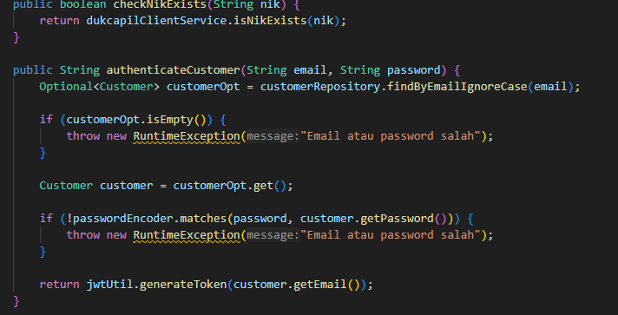

OtpConfig.java

SQL Injection Prevention

SQL Injection Prevention

Definisi | teknik serangan di mana penyerang menyisipkan kode SQL berbahaya ke dalam input pengguna (seperti formulir pendaftaran) dengan tujuan untuk mengakses, memodifikasi, atau menghapus data tanpa izin, atau bahkan mengambil alih kontrol penuh terhadap sistem basis data.

Contoh Penerapan | Pada sistem Customer Onboarding (pendaftaran nasabah baru), pengguna mengisi data seperti: Nama lengkap No. KTP/NIK Email Password Nomor telepon
Pencegahan | Gunakan Prepared Statements / Parameterized Queries
 | Validasi dan Sanitasi Input
 | Gunakan ORM Framework
 | Batasi Hak Akses Database

CustomerRepository.java
Code | Penjelasan | Status
Query | Menerapkan JPQL pada input dari user sehingga tidak langsung digabungkan ke dalam query string secara manual | TRUE
 | Aman karena menggunakan email sebagai parameter binding, input user tidak langsung dimasukkan ke dalam query | TRUE
Param | Menerepakan JPQL yang diproses secara otomatis oleh JPA/Hibernate dan tidak rawan injection | TRUE
boolean existsByNomorTelepon(String nomorTelepon); boolean existsByKodeRekening(Integer kodeRekening); Optional<Customer> findByKodeRekening(Integer kodeRekening); boolean existsByNomorKartuDebitVirtual(String nomorKartuDebitVirtual); | Ini menggunakan Spring Data JPA Derived Methods, dan mereka juga aman dari SQL Injection karena Spring membangunnya menggunakan prepared statements di belakang layar | TRUE

Evidence

Password Hashing
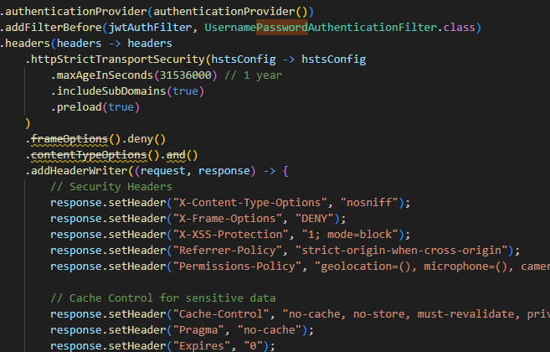
Password Hashing

Definisi |  | proses mengubah password asli (plain text) menjadi kode acak tetap (fixed-length string) menggunakan algoritma hash kriptografi
Tujuan |  | Dalam proses registrasi nasabah baru, seperti saat membuat akun atau mobile banking, nasabah diminta membuat password. Jika password ini: Disimpan langsung (plaintext), berisiko besar jika database diretas. Maka hashing akan melindungi password, bahkan jika sistem dibobol.
Contoh Penerapan |  | Hindari MD5 atau SHA-1 karena sudah rentan Tambahkan salt (acak tambahan) untuk memperkuat hashing Gunakan algoritma dengan adaptive cost factor (misalnya bcrypt dengan work factor tinggi)

RegistrationService.java
Code | Status | Penjelasan
customer.setPassword(passwordEncoder.encode(request.getPassword())); | TRUE | Implementasi Password Hashing sudah diterapkan
 |  | Password tidak disimpan secara langsung (plaintext) di database.
 |  | Password sudah di-hash menggunakan Spring Security PasswordEncoder
public String authenticateCustomer(String email, String password) { ... if (!passwordEncoder.matches(password, customer.getPassword())) { throw new RuntimeException("Email atau password salah"); } | TRUE | Validasi Password saat login sudah diterapkan
 |  | Password yang dimasukkan user dibandingkan dengan hash di database menggunakan .matches()

@Autowired | TRUE | Dependensi Spring Security sudah benar
private PasswordEncoder passwordEncoder; |  | Spring Boot otomatis menggunakan BCryptPasswordEncoder jika didefinisikan dalam konfigurasi @Bean, yang aman secara default

CustomerUserDetailsService.java
Code | Status | Penjelasan
customer.getPassword() | TRUE | mengembalikan password yang telah di-hash, karena sebelumnya di-encode dalam RegistrationService.java
loadUserByUsername() | TRUE | Sudah sesuai dengan OWASPA07:2021 --> Mewajibkan penggunaan penyimpanan password yang aman (hash dengan algoritma kuat), dan validasi login secara tepat.
 |  | loadUserByUsername() mendukung login berbasis hash

SecurityUtil.java
Annotation | Status | Penjelasan
isStrongPassword(String password | TRUE | Mengecek password sudah memenuhi kriteria OWASP
sanitizeInput() | TRUE | membantu mencegah serangan XSS dengan mengganti karakter berbahaya dari input user

SecurityConfig.java
Annotation | Status | Penjelasan
BCryptPasswordEncoder(12) | TRUE | Menggunakan BCrypt untuk standar OWASP
authProvider.setPasswordEncoder(passwordEncoder()) | TRUE | Password yang dimasukkan user (saat login) akan di-hash ulang dan dibandingkan dengan hash yang disimpan di database.
authProvider.setUserDetailsService(userDetailsService) | TRUE | pring akan mengambil user dari database menggunakan custom UserDetailsService

Evidence

RegistrationService.java
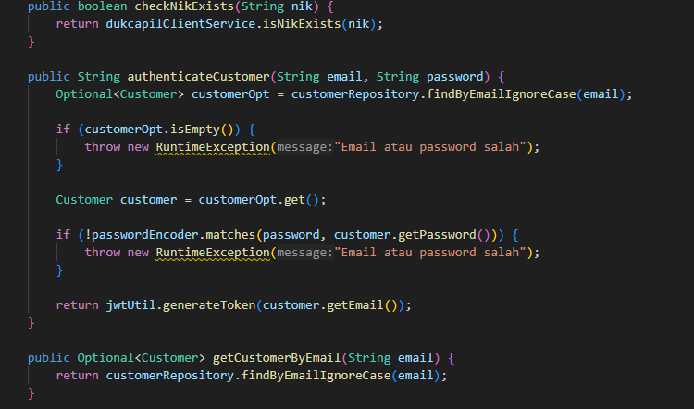

CustomerUserDetail.java


SecurityUtil.java


SecurityConfig.java

Session Management
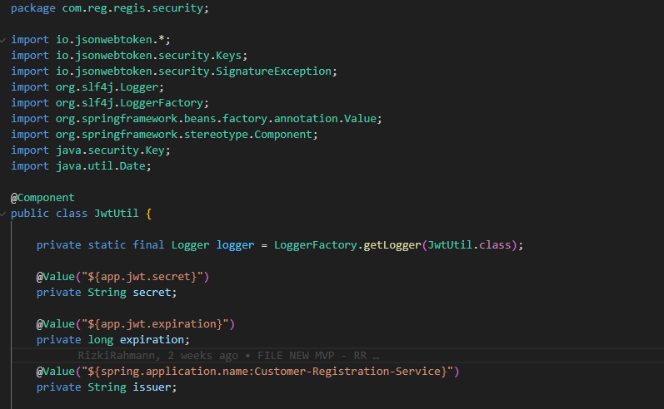
Session Management

Definisi |  | proses mengatur pembuatan, penggunaan, dan penghancuran sesi (biasanya berupa token atau ID sesi) yang mewakili interaksi sementara antara pengguna dan sistem setelah mereka berhasil login atau diverifikasi.
Contoh Penerapan |  | Setelah calon nasabah berhasil melewati tahap verifikasi NIK atau OTP, sistem akan menciptakan session untuk menjaga identitasnya selama proses registrasi berlangsung.

BACKEND
JwtUtil.java

Status | Annotation |  | Tujuan / Fungsi
TRUE | @Component |  | Menandai bahwa class adalah Spring Bean (managed oleh Spring container)
TRUE | @Value("${app.jwt.secret}") |  | Inject konfigurasi secret key dari application.properties atau environment
TRUE | @Value("${app.jwt.expiration}") |  | Inject konfigurasi waktu kedaluwarsa token
TRUE | @Value("${spring.application.name:Customer-Registration-Service}") |  | Default value dari application.name digunakan sebagai issuer di JWT

FRONTEND
Dashboard.jsx

Status | Fitur / Hook |  | Tujuan / Fungsi
TRUE | useEffect() |  | Mengecek keberadaan token JWT di localStorage saat komponen dimuat (akses halaman dashboard)
TRUE | localStorage.getItem('token') |  | Token digunakan untuk validasi sesi aktif user
TRUE | navigate('/login') |  | Mencegah akses halaman dashboard tanpa sesi aktif
TRUE | localStorage.removeItem('token') |  | Mengakhiri sesi pengguna secara eksplisit
TRUE | useNavigate() |  | Digunakan untuk redirect saat sesi tidak valid / logout

Evidence

Dashboard.jsx
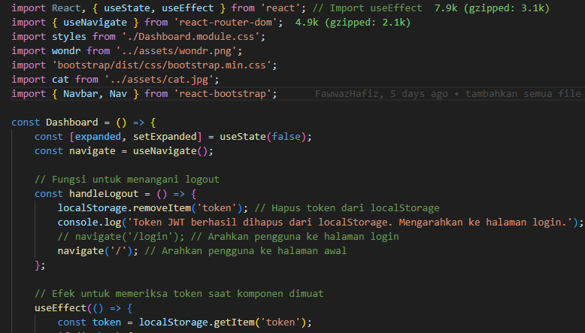

JwtUtil.java

